2018_02_data
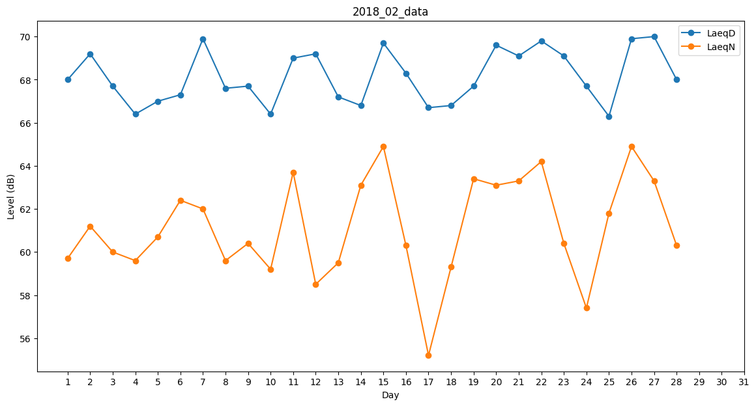
Day | LaeqD | LaeqN
1 | 68 | 59.7
2 | 69.2 | 61.2
3 | 67.7 | 60
4 | 66.4 | 59.6
5 | 67 | 60.7
6 | 67.3 | 62.4
7 | 69.9 | 62
8 | 67.6 | 59.6
9 | 67.7 | 60.4
10 | 66.4 | 59.2
11 | 69 | 63.7
12 | 69.2 | 58.5
13 | 67.2 | 59.5
14 | 66.8 | 63.1
15 | 69.7 | 64.9
16 | 68.3 | 60.3
17 | 66.7 | 55.2
18 | 66.8 | 59.3
19 | 67.7 | 63.4
20 | 69.6 | 63.1
21 | 69.1 | 63.3
22 | 69.8 | 64.2
23 | 69.1 | 60.4
24 | 67.7 | 57.4
25 | 66.3 | 61.8
26 | 69.9 | 64.9
27 | 70 | 63.3
28 | 68 | 60.3

